Feuil1
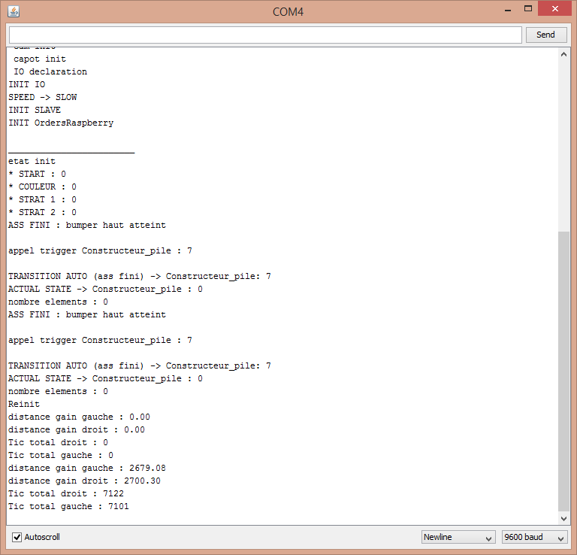
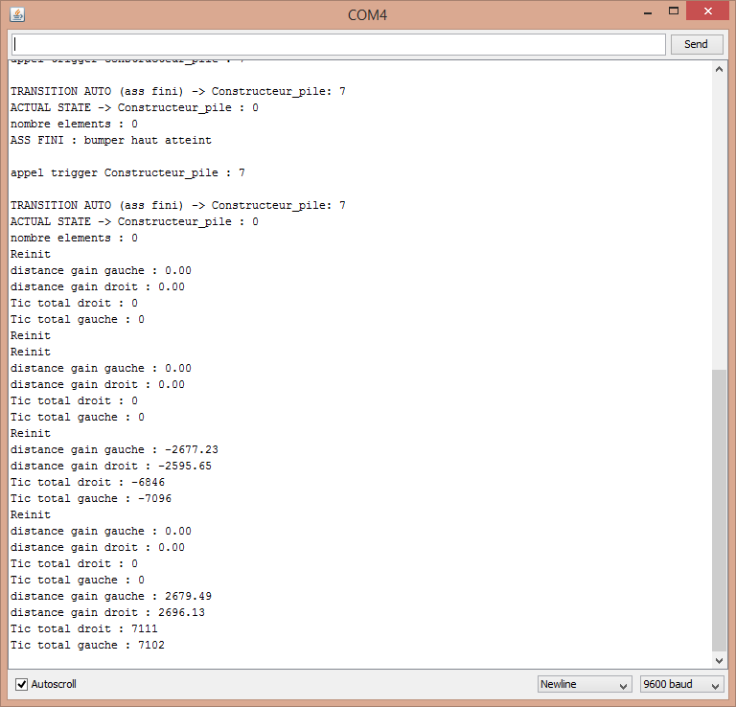
pour reglage des gains gauche et droit
essais statique puis, mise en route
 | odo propu droit |  |  | odo propu gauche
iteration | tic | distance | gain th | tic | distance | gain th
1 | 1245 | 1,000 mm | 0.80321285141 | 1245 | 1,000 mm | 0.80321285141
2 | 5275 | 2,000 mm | 0.37914691943 | 5301 | 2,000 mm | 0.37728730428
3 | 7122 | 2,415 mm | 0.33909014322 | 7101 | 2,415 mm | 0.34009294466
4 | 7111 | 2,415 mm | 0.33961468148 | 7102 | 2,415 mm | 0.34004505773

pour reglage des gains inter, une fois les gains droite/gauche regler |  |  |  |  |  |  | cap sens trigo
 | inter roue, sens horaire |  |  | inter roue, sens trigonometrique |  |  | voie | 375
iteration | tour | cap | gain actuel | tour | cap | gain actuel
1 | 3 | 1,000 mm | 333.33333333 | 3 | 1,000 mm | 333.33333333

ancien gain rot | theorique | mesuree | new gain
0.006 | 216.56 | 180 | 0.0049870705578
0.004987 | 324.21 | 360 | 0.0055375219765

0.004987

